4 分配曲线图
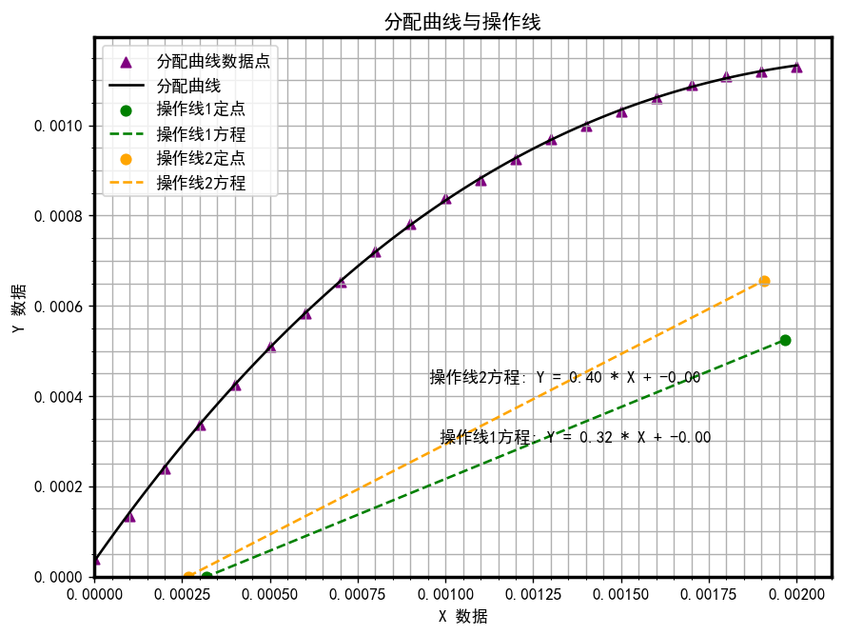

6 图解积分图
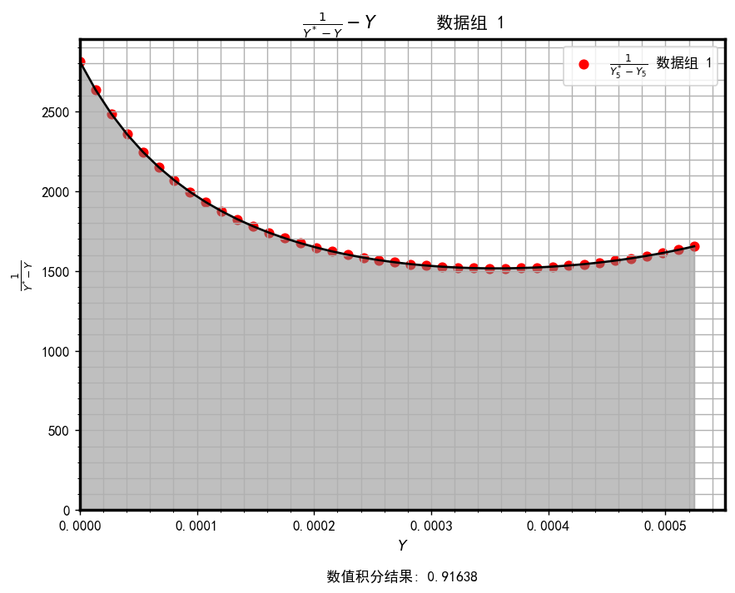
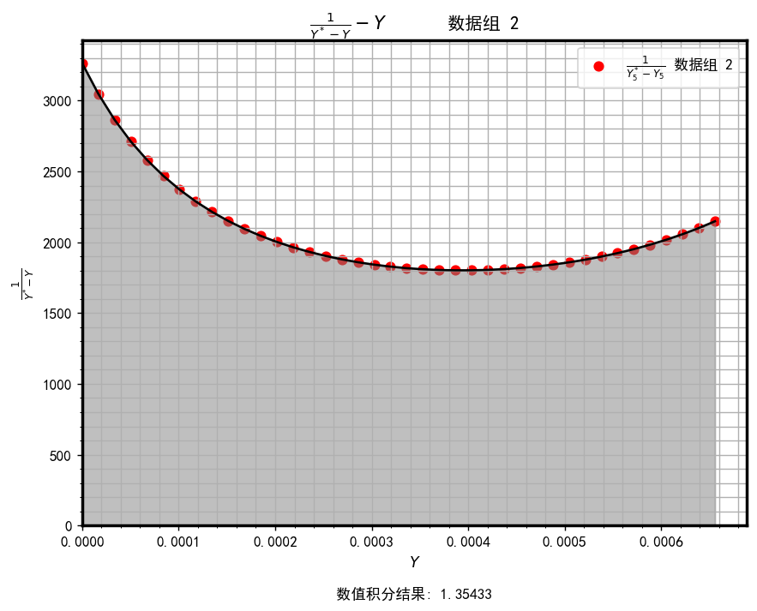
N_OE,1
N_OE,1
H_OE,1
H_OE,2

